Reporte Fotográfico
ESTACIÓN A

REPORTE FOTOGRÁFICO

 |  | Foto 1 |  | Foto 2
 | Comentario foto: |  | Comentario foto:
 | EQUIPO GPS CON ETIQUETA ENROLLADA VISIBLE |  | ATERRAMIENTO GPS(CMM4)

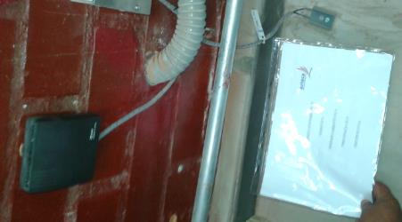

 |  |  | APLICA

 |  |  | APLICA
 |  | Foto 3 |  | Foto 4
 | Comentario foto: |  | Comentario foto:
 | RECORRIDO DE CABLE CNT300 (cable cmm4)POR TORRE |  | ATERRAMIENTO CABLE CNT300 (INICIO/FIN)
 | SEÑALAR CON FLECHA EL CABLE

 | SI APLICA

 |  | Foto 5 |  | Foto 6
 | Comentario foto: |  | Comentario foto:
 | ETIQUETADO DEL POE/CMM4 |  | FOTO DE PATCH CORE DEL CMM4 AL SWITCH/ROUTER (INICIO/FIN)

 | SI APLICA |  | SI APLICA

 |  | Foto 7 |  | Foto 8
 | Comentario foto: |  | Comentario foto:
 | FOTO DE POE/CMM4 |  | FOTO DE TDK LAMBDA

 | SI APLICA |  | SI APLICA

 | SI APLICA |  | SI APLICA
 |  | Foto 9 |  | Foto 10
 | Comentario foto: desde salida del breaker asignado |  | Comentario foto:
 | ENERGÍA TDK-LAMBDA (INICIO FIN) |  | CONEXIÓN TDK-LAMBDA A CMM4 (INICIO/FIN)

